Водостік Profil
ЗМІСТ
Введіть знижку | PROFiL 18 років в Україні
0% | www.profil.com.ua
 | 10 років повної гарантії на водостічну систему PROFiL
 | Розрахунок по курсу ціноутворення PROFIL

 | Система 90/75 |  |  |  |  |  | Система 130/100 |  |  |  | Прайс діє з 02.02.2018
 | Найменування товару | Код тов. | Од. вим. | К-сть шт. в упак. | Роздрібна вартість, грн | Вартість зі знижкою, грн | Найменування товару | Код тов. | Од. вим. | К-сть шт. в упак. | Роздрібна вартість, грн | Вартість зі знижкою, грн

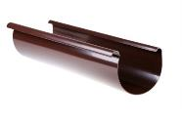 | Ринва Ø90, довж. 3м | 101 | п.м. | 5 | 74.67 | 74.67 | Ринва Ø130, довж. 3м | 001 | п.м. | 5 | 96.55 | 96.55
 | Труба водостічная Ø75, довж. 3м и 4м | 102 | п.м. | 7 | 84.04 | 84.04 | Труба водостічная Ø100, довж.3м и 4м | 002 | п.м. | 7 | 107.66 | 107.66
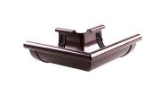 | Кут зовнішній "Z" 90º | 103 | шт. | 12 | 154.89 | 154.89 | Кут зовнішній "Z" 90º | 003 | шт. | 8 | 176.77 | 176.77
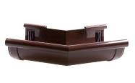 | Кут зовнішній "Z" 135º | 103 | шт. | 12 | 322.63 | 322.63 | Кут зовнішній "Z" 135º | 003 | шт. | 14 | 338.26 | 338.26
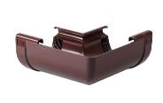 | Кут внутрішній "W" 90º | 104 | шт. | 12 | 154.89 | 154.89 | Кут внутрішній "W" 90º | 004 | шт. | 8 | 176.77 | 176.77
 | Кут внутрішній "W" 135º | 104 | шт. | 12 | 322.63 | 322.63 | Кут внутрішній "W" 135º | 004 | шт. | 14 | 338.26 | 338.26
 | Кут º довільній (100º -170º) | 104 | шт. | під замов. | 322.63 | 322.63 | Кут º довільній (100º -170º) | 005 | шт. | під замов. | 338.26 | 338.26
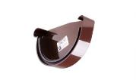 | Заглушка ринви права Р | 105 | шт. | 40 | 51.75 | 51.75 | Заглушка ринви права Р | 005 | шт. | 28 | 68.07 | 68.07
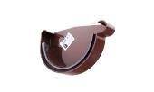 | Заглушка ринви ліва L | 106 | шт. | 40 | 51.75 | 51.75 | Заглушка ринви ліва L | 006 | шт. | 28 | 68.07 | 68.07
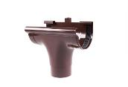 | Лійка прохідна | 107 | шт. | 18 | 154.89 | 154.89 | Лійка прохідна | 007 | шт. | 16 | 212.19 | 212.19
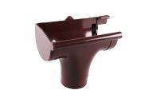 | Лійка ліва L | 107 L | шт. | 10 | 197.26 | 197.26 | Лійка ліва L | 007 L | шт. | 16 | 254.56 | 254.56
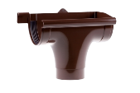 | Лійка права Р | 107 P | шт. | 10 | 197.26 | 197.26 | Лійка права Р | 007 P | шт. | 16 | 254.56 | 254.56
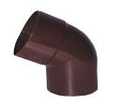 | Коліно Ø75/60º | 109 | шт. | 30 | 92.73 | 92.73 | Коліно Ø100/60º | 009 | шт. | 40 | 105.23 | 105.23
 | Коліно дворострубне Ø75/60º | 109 А | шт. | 30 | 107.66 | 107.66 | Коліно дворострубне Ø100/60º | 009 А | шт. | 40 | 121.55 | 121.55
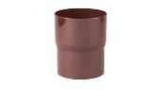 | З'эднувай труби | 110 | шт. | 42 | 53.83 | 53.83 | З'эднувай труби | 010 | шт. | 50 | 73.28 | 73.28
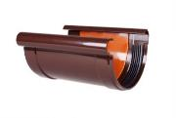 | З'эднувай ринви | 111 | шт. | 40 | 107.31 | 107.31 | З'эднувай ринви з вкладкою | 011 | шт. | 20 | 128.84 | 128.84
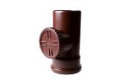 | Ревізія без решітки | 112 | шт. | 10 | 134.05 | 134.05 | Ревізія з решітки | 012 | шт. | 20 | 253.17 | 253.17
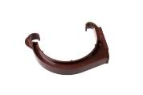 | Держак ринви ПВХ | 114 | шт. | 100 | 44.80 | 44.80 | Держак ринви ПВХ | 014 | шт. | 100 | 56.96 | 56.96
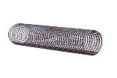 |  |  |  |  |  |  | Захисна сітка від листя LEVEX medium (2м) | 015 | п.м. | 5 | 102.10 | 102.10
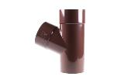 | Трійник редукційний Ø100/75/60º | 116 | шт. | 6 | 304.92 | 304.92
 | Трійник Ø75/75/60º | 117 | шт. | 10 | 197.26 | 197.26 | Трійник Ø100/100/60º | 017 | шт. | 6 | 329.58 | 329.58
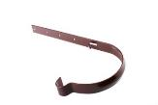 | Держак ринви метал. | 118 | шт. | 50 | 70.85 | 70.85 | Держак ринви метал. | 018 | шт. | 50 | 70.85 | 70.85
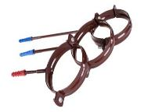
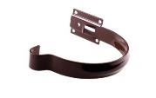 | Держак ринви метал малий | 121 | шт. | 50 | 49.66 | 49.66 | Держак ринви метал малий | 021 | шт. | 50 | 60.78 | 60.78
 | Держак труби сталевий-L100 | 119 А | шт. | 50 | 79.18 | 79.18 | Держак труби сталевий-L100 | 019 A | шт. | 50 | 79.88 | 79.88
 | Держак труби сталевий-L160 | 119 В | шт. | 50 | 87.86 | 87.86 | Держак труби сталевий-L160 | 019 B | шт. | 50 | 101.41 | 101.41
 | Держак труби сталевий-L1220 | 119 С | шт. | під замов. | 94.81 | 94.81 | Держак труби сталевий-L220 | 019 C | шт. | 50 | 110.09 | 110.09
 | Держак труби ПВХ -L100 | 119 А | шт. | 50 | 71.54 | 71.54 | Держак труби ПВХ -L100 | 019 A | шт. | 50 | 70.85 | 70.85
 | Держак труби ПВХ-L160 | 119 В | шт. | 50 | 79.18 | 79.18 | Держак труби ПВХL160 | 019 B | шт. | 50 | 91.34 | 91.34
 |  |  |  |  | 0.00 |  | Держак труби ПВХ-L220 | 019 C | шт. | 50 | 98.63 | 98.63
 | Держак труби для вент. Фасадів | 119 С | шт. | під замов. | 87.86 | 87.86 | Держак труби для вент. Фасадів | 019 С | шт. | під замов. | 101.41 | 101.41
 | Відведення для збору води Ø75** | 121 | шт. |  | 459.11 | 459.11 | Відведення для збору води Ø100** | 021 | шт. |  | 509.82 | 509.82
 | Колодязь зливний боковий Ø75/Ø100* | 120В | шт. | під замов. | 349.72 | 349.72 | Коліно º довільне |  | шт. | під замов. | 297.97 | 297.97
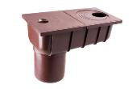 | Колодязь зливний прямий Ø75/Ø100* | 120Р | шт. | під замов. | 349.72 | 349.72 | Трійник º довільний |  | шт. |  | 980.05 | 980.05
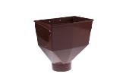 |  |  |  |  |  |  | Горло ринви | 008 | шт. |  | 254.21 | 254.21

* Елементи виробляються в коричневому і сірому кольорі
** Елемент виробляється в коричневому RAL 8017 і білому кольорі RAL 9016
Термін доставки замовлених позицій - 2 тижні.

